Resumen

 |  | INFORME INGRESOS Y GASTOS "LOS PRADOS DE NOS"
 |  | Enero 2023

 |  |  |  |  |  | COMPROBACION DE SALDOS
 |  |  |  |  |  | SALDO SIGUIENTE MES EN BCO ESTADO | - | cta bloqueada
 | = | SALDO MES ANTERIOR |  | 643,704 |  | SALDO SIGUIENTE MES EN BCO Falabella | 643,704 | solo se cuenta con este efectivo
 | + | Ingresos del mes |  | 6,736,000 |  | Saldo Contable Sgte Mes | 643,704
 | - | Gastos del mes |  | -7,123,279
 | = | SALDO SGTE MES |  | 256,425

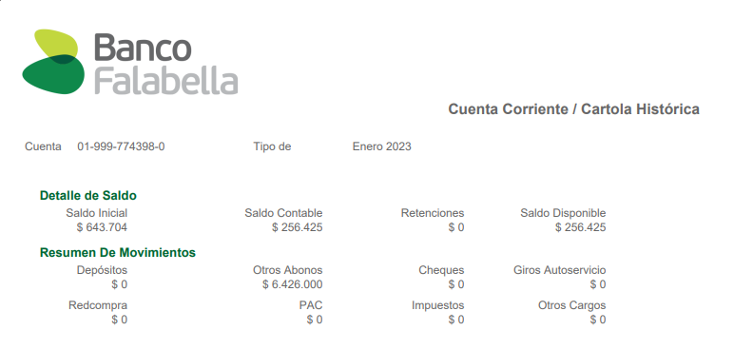

COMPROBACION DE SALDOS
SALDO SIGUIENTE MES EN BCO ESTADO |  |  |  | cta bloqueada
SALDO SIGUIENTE MES EN BCO Falabella |  |  | 256,425
Saldo Contable Sgte Mes |  |  | 256,425 |  | -

 |  |  |  | Saldo Bco Falabella
 |  |  |  | 256,425

 | Diferencias por aclarar |  | -

 |  |  |  | Se gasto del ahorro
 |  |  |  | -387,279

Comprobantes de Ingresos

 |  | INFORME INGRESOS Y GASTOS "LOS PRADOS DE NOS"
 |  | 2023



 |  |  |  |  |  | 1,169,025
 |  |  |  |  | SALDO FINAL EN BCO FALABELLA
 |  |  |  |  |  |  |  | Saldo final de Agosto
 |  |  |  |  |  |  |  | 7,268,147
 | SALDO PARA SEPTIEMBRE |  | 8,437,172
 |  |  |  |  |  | 2,093,999 |  | 6,063,579 | Saldo final de Septiembre Bco Estado
 |  |  |  |  | SALDO FINAL EN BCO FALABELLA |  |  |  | 2022-10-05
Depositos desde Bco Estado al Fabella |  |  |  |  |  | 2022-10-20
2022-09-27 | $400,000
2022-09-29 | $200,000 |  |  |  |  |  | 8,157,578
2022-09-30 | $200,000
2022-10-05 | $360,120
 | $760,120
SALDO Sgte mes |  |  | 8,157,578
 |  |  |  |  |  |  |  | Saldo final de Septiembre Bco Estado
 |  |  |  |  | 226,150 |  |  | 6,063,579
 |  |  |  | SALDO FINAL EN BCO FALABELLA |  |  |  |  | 2022-10-05
 |  |  |  |  | 2022-11-22
 |  |  |  |  |  | 6,289,729
SALDO Sgte mes |  |  | 6,289,729
 |  |  |  |  |  |  |  | Saldo final de Septiembre Bco Estado
 |  |  |  |  | 643,704 |  |  | 6,063,579
 |  |  |  | SALDO FINAL EN BCO FALABELLA |  |  |  |  | 2022-10-05
 |  |  |  |  | 2022-12-27 |  |  |  | Cta Cte Bloqueada
 |  |  |  |  |  |  | 6,707,283
 |  |  |  |  |  |  | SALDO FINAL
 |  |  |  |  |  | se debe regresar a prestamista $1.100.000.-
SALDO Sgte mes |  |  | 5,607,283 |  |  |  | SALDO REAL FINAL
 |  |  |  |  |  | 256,425 |  |  | 6,063,579
 |  |  |  |  | SALDO FINAL EN BCO FALABELLA |  |  |  |  | 2022-10-05
 |  |  |  |  |  | 2023-01-31 |  |  |  | Cta Cte Bloqueada
 |  |  |  |  |  |  |  | 6,320,004
 |  |  |  |  |  |  |  | SALDO FINAL
 |  |  |  |  |  |  | se debe regresar a prestamista $1.100.000.-

SALDO Sgte mes |  |  | 6,320,004 |  |  |  | SALDO REAL FINAL

COMPROBANTES GTOS
